Chi tiết địa chất
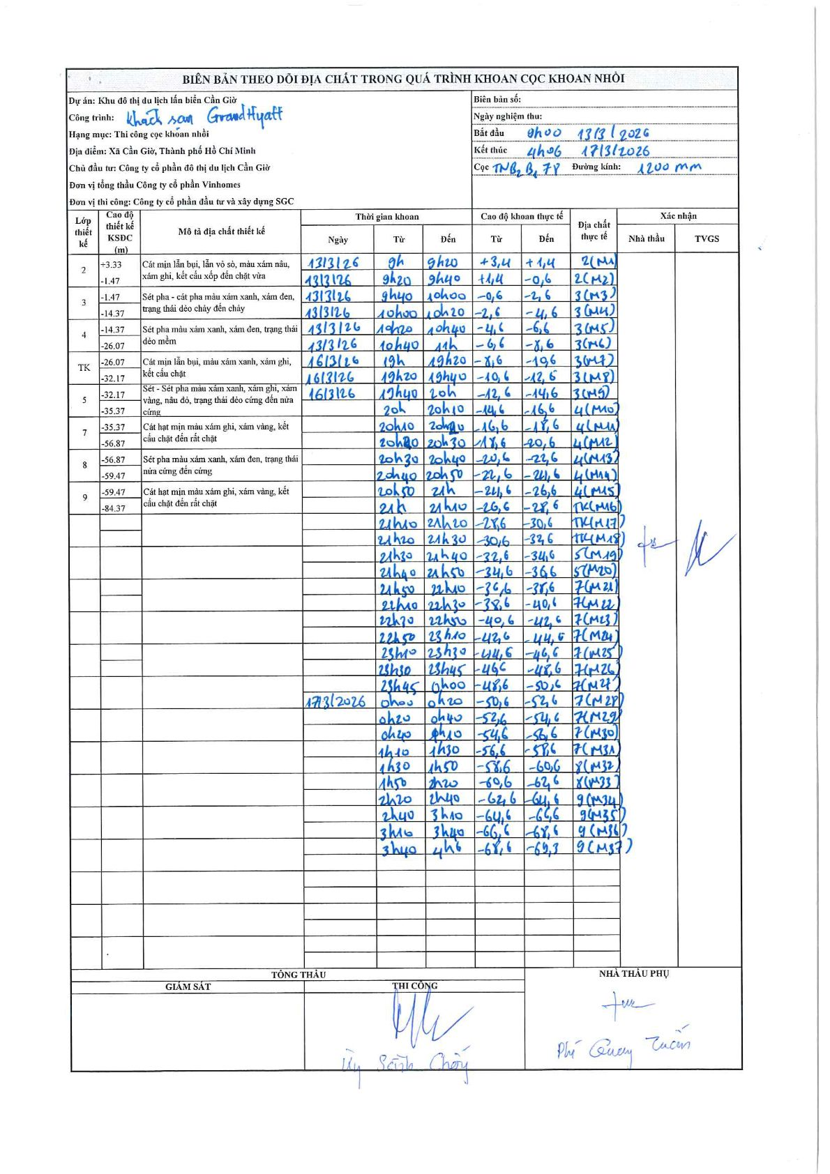
Dự án | Khu đô thị du lịch lấn biển Cần Giờ
Hạng mục | Thi công cọc khoan nhồi
Tên bộ phận | Khách sạn Grand Hyatt
Số hiệu cọc | TNB2B178
Biên bản số
Đường kính | D1200
Bắt đầu thi công | 08:00 13/03/2026
Kết thúc thi công | 04:06 17/03/2026

Địa chất TT | Đường kính | Mô tả lớp thiết kế | Từ (h) | Đến (h) | Cao độ từ | Cao độ đến | T.Gian (h) | Dài (m) | V (m/h) | Ghi chú
2 | D1200 | Cát mịn lẫn bụi, lẫn vỏ sò, màu xám nâu, xám ghi, kết cấu xốp đến chặt vừa | 08:00 13/03/2026 | 09:20 13/03/2026 | 3.4 | 1.4 | 1.33 | 2 | 1.5 | Mẫu M1
2 | D1200 | Cát mịn lẫn bụi, lẫn vỏ sò, màu xám nâu, xám ghi, kết cấu xốp đến chặt vừa | 09:20 13/03/2026 | 09:40 13/03/2026 | 1.4 | -0.6 | 0.33 | 2 | 6 | Mẫu M2
3 | D1200 | Sét pha - cát pha màu xám xanh, xám đen, trạng thái dẻo chảy đến chảy | 09:40 13/03/2026 | 10:00 13/03/2026 | -0.6 | -2.6 | 0.33 | 2 | 6 | Mẫu M3
3 | D1200 | Sét pha - cát pha màu xám xanh, xám đen, trạng thái dẻo chảy đến chảy | 10:00 13/03/2026 | 10:20 13/03/2026 | -2.6 | -4.6 | 0.33 | 2 | 6 | Mẫu M4
3 | D1200 | Sét pha - cát pha màu xám xanh, xám đen, trạng thái dẻo chảy đến chảy | 10:20 13/03/2026 | 10:40 13/03/2026 | -4.6 | -6.6 | 0.33 | 2 | 6 | Mẫu M5
3 | D1200 | Sét pha - cát pha màu xám xanh, xám đen, trạng thái dẻo chảy đến chảy | 10:40 13/03/2026 | 11:00 13/03/2026 | -6.6 | -8.6 | 0.33 | 2 | 6 | Mẫu M6
3 | D1200 | Sét pha - cát pha màu xám xanh, xám đen, trạng thái dẻo chảy đến chảy | 19:00 16/03/2026 | 19:20 16/03/2026 | -8.6 | -10.6 | 0.33 | 2 | 6 | Mẫu M7
3 | D1200 | Sét pha - cát pha màu xám xanh, xám đen, trạng thái dẻo chảy đến chảy | 19:20 16/03/2026 | 19:40 16/03/2026 | -10.6 | -12.6 | 0.33 | 2 | 6 | Mẫu M8
3 | D1200 | Sét pha - cát pha màu xám xanh, xám đen, trạng thái dẻo chảy đến chảy | 19:40 16/03/2026 | 20:00 16/03/2026 | -12.6 | -14.6 | 0.33 | 2 | 6 | Mẫu M9
4 | D1200 | Sét pha màu xám xanh, xám đen, trạng thái dẻo mềm | 20:00 16/03/2026 | 20:10 16/03/2026 | -14.6 | -16.6 | 0.17 | 2 | 12 | Mẫu M10
4 | D1200 | Sét pha màu xám xanh, xám đen, trạng thái dẻo mềm | 20:10 16/03/2026 | 20:20 16/03/2026 | -16.6 | -18.6 | 0.17 | 2 | 12 | Mẫu M11
4 | D1200 | Sét pha màu xám xanh, xám đen, trạng thái dẻo mềm | 20:20 16/03/2026 | 20:30 16/03/2026 | -18.6 | -20.6 | 0.17 | 2 | 12 | Mẫu M12
4 | D1200 | Sét pha màu xám xanh, xám đen, trạng thái dẻo mềm | 20:30 16/03/2026 | 20:40 16/03/2026 | -20.6 | -22.6 | 0.17 | 2 | 12 | Mẫu M13
4 | D1200 | Sét pha màu xám xanh, xám đen, trạng thái dẻo mềm | 20:40 16/03/2026 | 20:50 16/03/2026 | -22.6 | -24.6 | 0.17 | 2 | 12 | Mẫu M14
4 | D1200 | Sét pha màu xám xanh, xám đen, trạng thái dẻo mềm | 20:50 16/03/2026 | 21:00 16/03/2026 | -24.6 | -26.6 | 0.17 | 2 | 12 | Mẫu M15
TK | D1200 | Cát mịn lẫn bụi, màu xám xanh, xám ghi, kết cấu chặt | 21:00 16/03/2026 | 21:10 16/03/2026 | -26.6 | -28.6 | 0.17 | 2 | 12 | Mẫu M16
TK | D1200 | Cát mịn lẫn bụi, màu xám xanh, xám ghi, kết cấu chặt | 21:10 16/03/2026 | 21:20 16/03/2026 | -28.6 | -30.6 | 0.17 | 2 | 12 | Mẫu M17
TK | D1200 | Cát mịn lẫn bụi, màu xám xanh, xám ghi, kết cấu chặt | 21:20 16/03/2026 | 21:30 16/03/2026 | -30.6 | -32.6 | 0.17 | 2 | 12 | Mẫu M18
5 | D1200 | Sét - Sét pha màu xám xanh, xám ghi, xám vàng, nâu đỏ, trạng thái dẻo cứng đến nửa cứng | 21:30 16/03/2026 | 21:40 16/03/2026 | -32.6 | -34.6 | 0.17 | 2 | 12 | Mẫu M19
5 | D1200 | Sét - Sét pha màu xám xanh, xám ghi, xám vàng, nâu đỏ, trạng thái dẻo cứng đến nửa cứng | 21:40 16/03/2026 | 21:50 16/03/2026 | -34.6 | -36.6 | 0.17 | 2 | 12 | Mẫu M20
7 | D1200 | Cát hạt mịn màu xám ghi, xám vàng, kết cấu chặt đến rất chặt | 21:50 16/03/2026 | 22:10 16/03/2026 | -36.6 | -38.6 | 0.33 | 2 | 6 | Mẫu M21
7 | D1200 | Cát hạt mịn màu xám ghi, xám vàng, kết cấu chặt đến rất chặt | 22:10 16/03/2026 | 22:30 16/03/2026 | -38.6 | -40.6 | 0.33 | 2 | 6 | Mẫu M22
7 | D1200 | Cát hạt mịn màu xám ghi, xám vàng, kết cấu chặt đến rất chặt | 22:30 16/03/2026 | 22:50 16/03/2026 | -40.6 | -42.6 | 0.33 | 2 | 6 | Mẫu M23
7 | D1200 | Cát hạt mịn màu xám ghi, xám vàng, kết cấu chặt đến rất chặt | 22:50 16/03/2026 | 23:10 16/03/2026 | -42.6 | -44.6 | 0.33 | 2 | 6 | Mẫu M24
7 | D1200 | Cát hạt mịn màu xám ghi, xám vàng, kết cấu chặt đến rất chặt | 23:10 16/03/2026 | 23:30 16/03/2026 | -44.6 | -46.6 | 0.33 | 2 | 6 | Mẫu M25
7 | D1200 | Cát hạt mịn màu xám ghi, xám vàng, kết cấu chặt đến rất chặt | 23:30 16/03/2026 | 23:45 16/03/2026 | -46.6 | -48.6 | 0.25 | 2 | 8 | Mẫu M26
7 | D1200 | Cát hạt mịn màu xám ghi, xám vàng, kết cấu chặt đến rất chặt | 23:45 16/03/2026 | 00:00 17/03/2026 | -48.6 | -50.6 | 0.25 | 2 | 8 | Mẫu M27
7 | D1200 | Cát hạt mịn màu xám ghi, xám vàng, kết cấu chặt đến rất chặt | 00:00 17/03/2026 | 00:20 17/03/2026 | -50.6 | -52.6 | 0.33 | 2 | 6 | Mẫu M28
7 | D1200 | Cát hạt mịn màu xám ghi, xám vàng, kết cấu chặt đến rất chặt | 00:20 17/03/2026 | 00:40 17/03/2026 | -52.6 | -54.6 | 0.33 | 2 | 6 | Mẫu M29
7 | D1200 | Cát hạt mịn màu xám ghi, xám vàng, kết cấu chặt đến rất chặt | 00:40 17/03/2026 | 01:10 17/03/2026 | -54.6 | -56.6 | 0.5 | 2 | 4 | Mẫu M30
7 | D1200 | Cát hạt mịn màu xám ghi, xám vàng, kết cấu chặt đến rất chặt | 01:10 17/03/2026 | 01:30 17/03/2026 | -56.6 | -58.6 | 0.33 | 2 | 6 | Mẫu M31
8 | D1200 | Sét pha màu xám xanh, xám đen, trạng thái nửa cứng đến cứng | 01:30 17/03/2026 | 01:50 17/03/2026 | -58.6 | -60.6 | 0.33 | 2 | 6 | Mẫu M32
8 | D1200 | Sét pha màu xám xanh, xám đen, trạng thái nửa cứng đến cứng | 01:50 17/03/2026 | 02:20 17/03/2026 | -60.6 | -62.6 | 0.5 | 2 | 4 | Mẫu M33
9 | D1200 | Cát hạt mịn màu xám ghi, xám vàng, kết cấu chặt đến rất chặt | 02:20 17/03/2026 | 02:40 17/03/2026 | -62.6 | -64.6 | 0.33 | 2 | 6 | Mẫu M34
9 | D1200 | Cát hạt mịn màu xám ghi, xám vàng, kết cấu chặt đến rất chặt | 02:40 17/03/2026 | 03:10 17/03/2026 | -64.6 | -66.6 | 0.5 | 2 | 4 | Mẫu M35
9 | D1200 | Cát hạt mịn màu xám ghi, xám vàng, kết cấu chặt đến rất chặt | 03:10 17/03/2026 | 03:40 17/03/2026 | -66.6 | -68.6 | 0.5 | 2 | 4 | Mẫu M36
9 | D1200 | Cát hạt mịn màu xám ghi, xám vàng, kết cấu chặt đến rất chặt | 03:40 17/03/2026 | 04:06 17/03/2026 | -68.6 | -69.3 | 0.43 | 0.7 | 1.62 | Mẫu M37

ẢNH BIÊN BẢN GỐC

